상품제안서
보온보냉 테이블 포트 1000ml TTB-1000K | 상품코드: S30856

 |  |  |  |  |  |  | 02-713-8555 | www.synergygift.co.kr
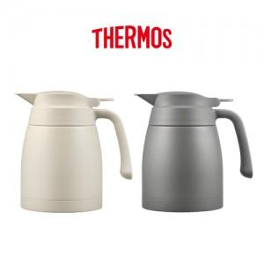

【상세/제작정보】

【인쇄/포장옵션】 | 실크, 레이저 / 포장지포장

【공급단가】 | 수량 | 10~ | 30~ | 100~ | 300~ | 500~
*VAT별도 | 크림 | 39,000원 | 36,600원 | 34,500원 | 33,600원 | 33,000원
 | 다크그레이 | 39,000원 | 36,600원 | 34,500원 | 33,600원 | 33,000원

【상품 URL】 | https://www.synergygift.co.kr:443/src/goods_detail.php?gdno=30856

